Accueil
Challenge Management 2018
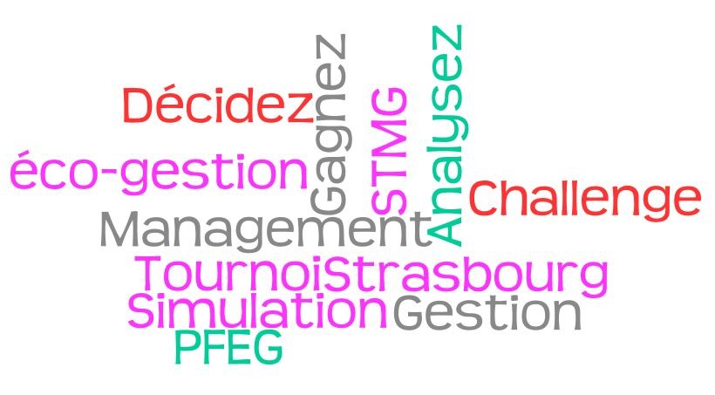

 | Ce fichier constitue une aide au professeur référent de classe pour déterminer le résultat de la phase de sélection du
 | Challenge Management 2017 de l'académie de Strasbourg.

 | Le professeur saisit le nom des équipes qui constituent sa classe dans la première colonne du tableau.
 | Il peut ensuite reporter la valeur des sociétés de chaque équipe pour les 2 parties de la phase de sélection.

 | Le logiciel calcule automatiquement la moyenne obtenue lors des deux parties et fournit le classement des équipes.

 | Challenge catégorie 2nde PFEG :
 | L'équipe classée en première position représentera la classe lors de la demi-finale académique

 | Challenge catégorie 1ère STMG :
 | Le classement de la partie est à synthétiser avec le résultat obtenu à l'argumentaire écrit.

 | Challenge catégorie terminale STMG :
 | Le classement de la partie est à synthétiser avec le résultat obtenu à l'argumentaire écrit.

 | Pour toute question, vous pouvez contacter les organisateurs du Challenge Management :
 | challengemanagement@ac-strasbourg.fr

 |  | ACCEDER A LA FEUILLE DE CLASSEMENT

Classement des équipes
Challenge Management 2018
 |  |  |  | Classement des équipes
Nom des équipes | Valeur de la société à la fin de la partie 1 | Valeur de la société à la fin de la partie 2 | Moyenne des valeurs | Rang | Equipe
 |  |  |  | 1
 |  |  |  | 2
 |  |  |  | 3
 |  |  |  | 4
 |  |  |  | 5
 |  |  |  | 6
 |  |  |  | 7
 |  |  |  | 8
 |  |  |  | 9
 |  |  |  | 10
 |  |  |  | 11
 |  |  |  | 12
 |  |  |  | 13
 |  |  |  | 14
 |  |  |  | 15

